7.통합DB구축(투입공수)
"통합DB 구축" - 투입공수에 의한 방식
 |  |  |  |  |  |  | (소프트웨어사업 대가산정 가이드, 2023. KOSA)

○ 통합 DB 구축 활동
대상 업무 |  | 세부내용
단계 | 활동
데이터베이스 표준화 계획 수립 |  | 데이터베이스 표준화를 하기 위한 실행방안을 수립
요구분석 | 요구사항 조사 | 현행 시스템에 대한 업무, DB 등 자료 수집, 정리하여 요구사항에 대한 중복성 검토를 진행하여 유일한 정보 요구사항을 도출
 | 요구사항 분석 | 수집한 정보 요구 사항을 바탕으로 업무 현황을 파악한다. 이를 근간으로 관련 업무 및 시스템의 문서를 조사, 수집 및 파악함으로써 현행 업무 및 현행 시스템에 대한 분석 대상을 정의
 | 요구사항 검증 | 도출된 정보 요구 사항을 다른 영역(기능, 프로세스, 조직 등)과 비교 분석함으로써 요구사항의 완성도 검증 수행
상세설계 (모델링) | 데이터 표준화 | 현행 데이터 표준 사용 현황 명세서와 표준화 요구 사항 정의서를 토대로 하여 데이터 표준 대상(단어, 도메인, 코드, 용어 등)을 식별하고 정의하고 데이터 표준에 대한 관리 프로세스 정의
 | 개념 데이터 모델링 | 핵심 엔터티(키엔터티, 메인엔터티)와 핵심 엔터티 사이의 관계를 식별하여 개념 데이터 모델 정의
 | 논리 데이터 모델링 | 데이터베이스 설계 프로세스의 Input으로써 비즈니스 정보의 구조와 규칙을 식별하고 정의
 | 물리 데이터 모델링 | 논리적 모델을 특정 데이터베이스로 설계함으로써 생성된, 데이터를 저장할 수 있는 물리적인 스키마를 식별하고 정의
 | 데이터 베이스 설계 | 미래의 정보시스템의 저장공간, 무결성, 인덱스, 분산을 확보하기 위해서 이들 간의 관계를 식별하고 정의
구현/이관/검증 | 데이터 베이스 매핑 | 데이터 이행 대상이 되는 현행 데이터 구조와 미래의 정보시스템 데이터 구조 간의 매핑 관계를 Table/Column 단위를 식별하여 매핑정의서 정의
 | 데이터 베이스 검증 | 데이터 이행 과정에서 데이터의 유효성, 완전성 검사를 통해 이행되어야 할 데이터를 사전에 검증
 | 데이터 베이스 전환 | 데이터 이행에 필요한 이행 절차를 수립하고 각 단계별 세부 계획을 수립하여 정확하고 생산성 높은 단계를 수행하며, 이행 절차는 이행 계획 수립 및 분석 단계, 설계/개발 및 환경구축 단계, 테스트 및 이행 단계 수행

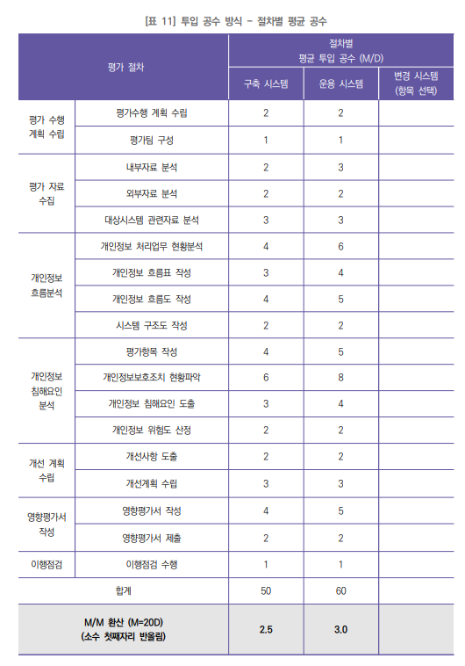
○ 개인정보 영향평가 평가 절차별 투입공수 |  |  |  |  |  |  |  | 개인정보 영향평가 추가 | 출처 : 개인정보 영향평가 대가산정 가이드(2024.10.).pdf
대상 업무 |  | 절차별 투입공수(M/D) |  |  |  |  |  |  |  | 사업유형
단계 | 활동 | 구축 시스템 | 운용 시스템 | 변경 시스템 (항목 선택) |  | 변경 시스템 산출값
평가 수행 계획 수립 | 평가수행 계획 수립 | 2 | 2 |  |  | 0
 | 평가팀 구성 | 1 | 1 |  |  | 0
평가 자료 수집 | 내부자료 분석 | 2 | 3 |  |  | 0
 | 외부자료 분석 | 2 | 2 |  |  | 0
 | 대상시스템 관련자료 분석 | 3 | 3 |  |  | 0
개인정보 흐름 분석 | 개인정보 처리업무 현황분석 | 4 | 6 |  |  | 0
 | 개인정보 흐름표 작성 | 3 | 4 |  |  | 0
 | 개인정보 흐름도 작성 | 4 | 5 |  |  | 0
 | 시스템 구조도 작성 | 2 | 2 |  |  | 0
개인정보 침해요인 분석 | 평가항목 작성 | 4 | 5 |  |  | 0
 | 개인정보보호조치 현황파악 | 6 | 8 |  |  | 0
 | 개인정보 침해요인 도출 | 3 | 4 |  |  | 0
 | 개인정보 위험도 산정 | 2 | 2 |  |  | 0
개선 계획 수립 | 개선사항 도출 | 2 | 2 |  |  | 0
 | 개선계획 수립 | 3 | 3 |  |  | 0
영향평가서 작성 | 영향평가서 작성 | 4 | 5 |  |  | 0
 | 영향평가서 제출 | 2 | 2 |  |  | 0
이행점검 | 이행점검 수행 | 1 | 1 |  |  | 0
합계 |  | 50 | 60 |  |  | 0
M/M 환산 합계 (M=20D) |  | 2.5 | 3.0 |  |  | 0
(선택 1) 사업 유형 선택 |  | 구축 시스템

○ 투입공수 방식 SW운영비 산정 |  |  |  |  |  |  | (단위 : 원)
업무 구분 |  | 직무 | 투입구분 | ⓐ평균임금* (Month) | ⓑ투입기간 (Month) | ⓒ투입률 (업무 비중) | 직접인건비 (ⓐxⓑxⓒ)
 | 데이터베이스 표준화 계획 수립 | ⑥ IT아키텍트 | 평균 | 10,147,745 | 2.0 | 100% | 20,295,490
 | 요구분석 | ⑥ IT아키텍트 | 평균 | 10,147,745 | 3.0 | 100% | 30,443,235
 | 상세설계 (모델링) | ⑪ 정보시스템운용자 | 평균 | 10,154,626 | 3.0 | 100% | 30,463,878
 | 구현/이관/검증 | ⑪ 정보시스템운용자 | 평균 | 10,154,626 | 5.0 | 100% | 50,773,130
 |  | ⑭ IT품질관리자 | 평균 | 9,692,094 | 2.0 | 100% | 19,384,188
 | 개인정보 영향 평가 | ② IT컨설턴트 | 평균 | 9,706,020 | 2.5 | 100% | 24,265,050 | 개인정보 영향평가 직접인건비 추가
총 투입공수 |  | 투입기간 * 투입률 |  |  | 15
직접인건비 합계 |  | ∑(직무별 투입공수 x 평균임금) |  |  | 175,624,971
제경비 | 150% | 직접인건비의 144~154% |  |  | 263,437,457
기술료 | 20% | (직접인건비 + 제경비)의 20~40% |  |  | 87,812,486
직접경비 |  | (산출내역 작성)
소프트웨어 운영비(부가세 별도) |  | 직접인건비 + 제경비 + 기술료 + 직접경비 |  |  | 526,874,913
소프트웨어 운영비(부가세 포함) |  | 부가가치세 10% |  |  | 579,562,404
※상기 예시에서 제경비율은 150%, 기술료는 30%를 적용하였음 (중간값)
*SW기술자 평균임금은 매년 업데이트 되므로 협회 게시물을 참조 바랍니다. (바로가기)

9.초정밀3D구축(드론LiDAR)
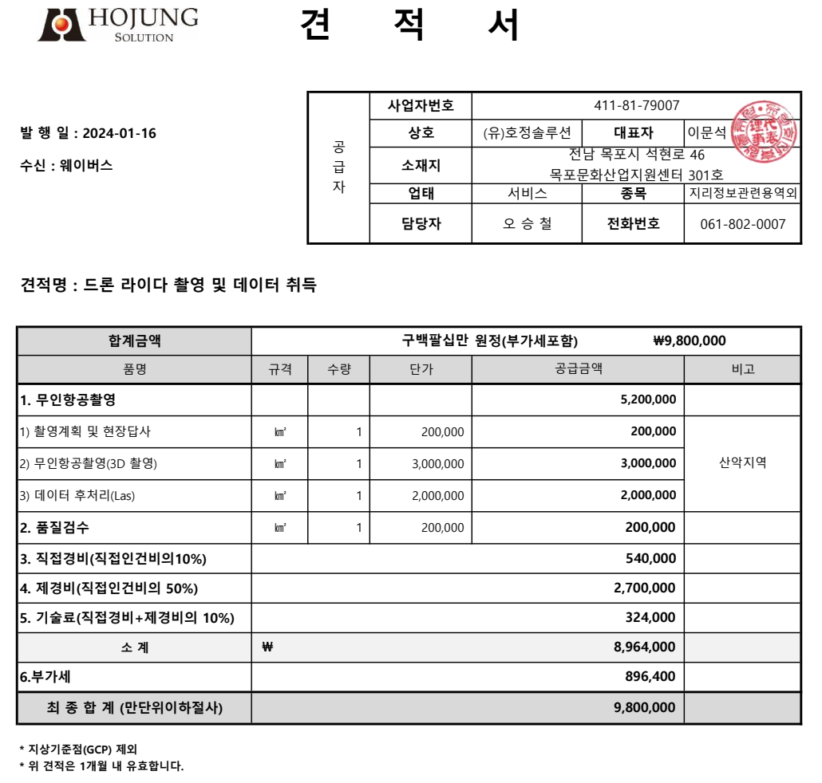
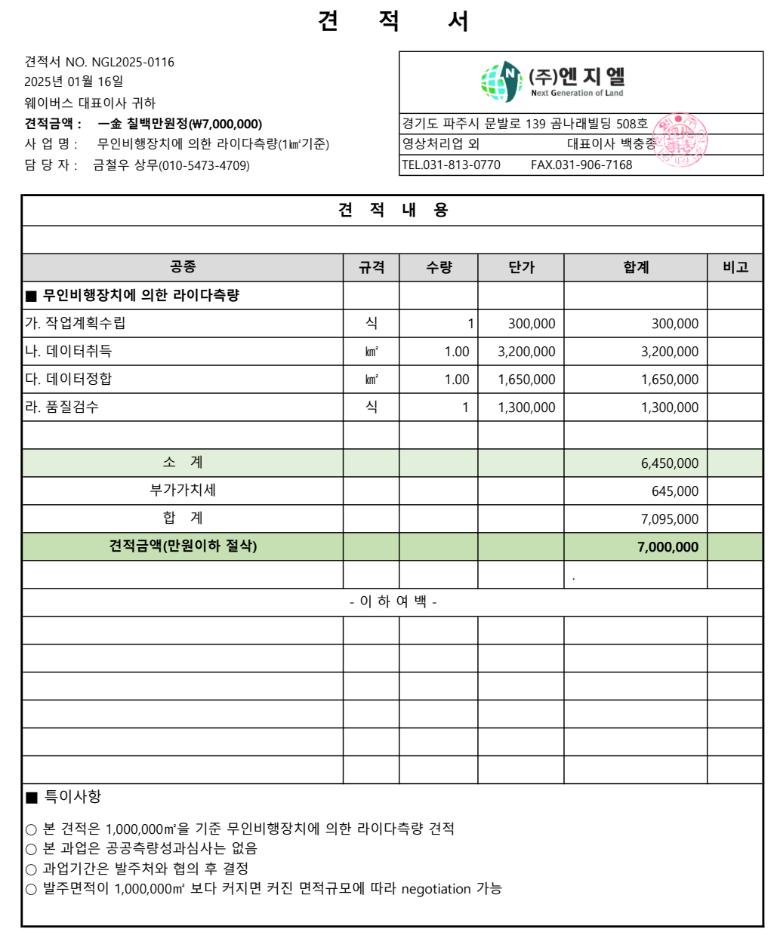
 |  | "3D 초정밀 3D 구축(드론LiDAR)" 표준품셈 적용 및 수정
공종 |  |  | 규격 | 수량 | 단위 | 총 액 | 노 무 비 |  | 재 료 비 |  |  | 경 비 |  | 비고
 |  |  |  |  |  |  | 단 가 | 금 액 | 단 가 | 금 액 |  | 단 가 | 금 액
Ⅰ. 무인비행장치 측량
1. 작업계획수립 |  |  |  | 1 | ㎢ | 690,718 | 690,718 | 690,718 | - | - |  | - | -

2. 무인항공사진촬영 |  |  |  | 1 | ㎢ | 694,890 | 694,890 | 694,890 | - | - |  |  | -
(드론라이다성과취득)
3. 정사영상제작 |  |  |  | 1 | ㎢ | 559,703 | 559,703 | 559,703 | - | - |  | - | -
(드론라이다 정합)
4. 품질관리 및 정리점검 |  |  |  | 1 | ㎢ | 429,801 | 429,801 | 429,801 | - | - |  | - | -

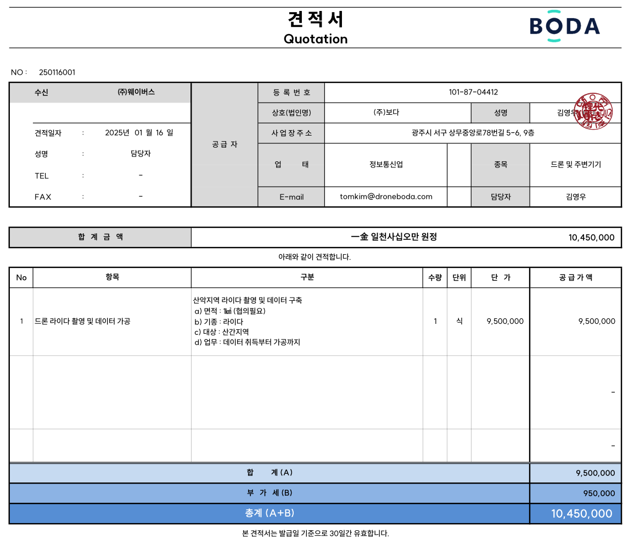
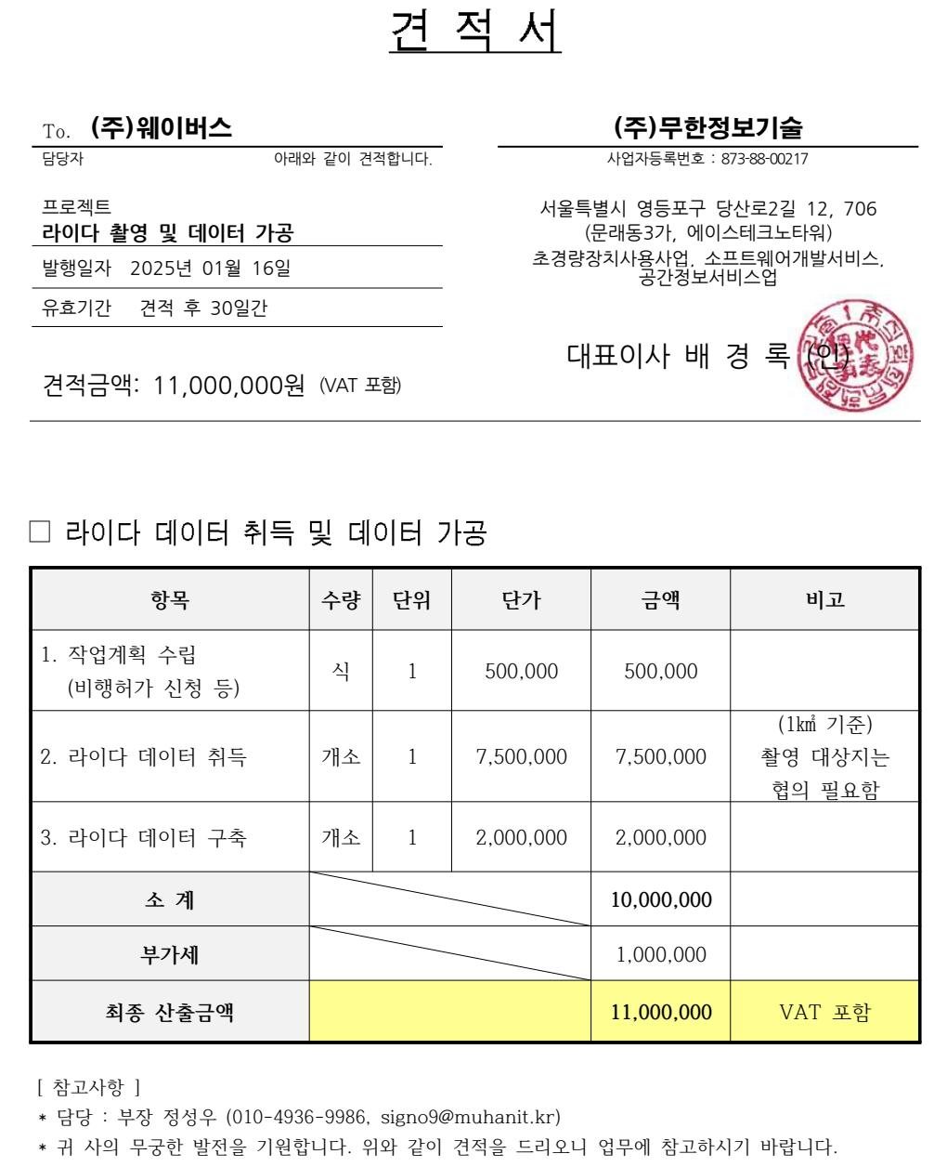

소 계 |  |  |  | 1 ㎢ 당 |  | 2,375,112 |  | 2,375,112 |  | - |  |  | -
과업 구축 범위 |  |  |  | 62 | ㎢ | 147,256,944 |  |  |  | - |  |  | -
Ⅲ. 제경비 |  |  |  | % | 110 | 161,982,638
Ⅳ. 기술료 |  |  |  | % | 20 | 61,847,916
합 계 |  |  |  |  |  | 373,462,611
Ⅴ. 부가세 |  |  |  | % | 10 | 37,346,261
총 합계 |  |  |  |  |  | 410,808,872

 | • ISP자료에서 발췌 : 강원도(214.8㎢), 충청도(66㎢), 전라도(120.1㎢), 경상도(175.8㎢)

 | • 선도산림경영단지(sundorm.or.kr)에서 발췌
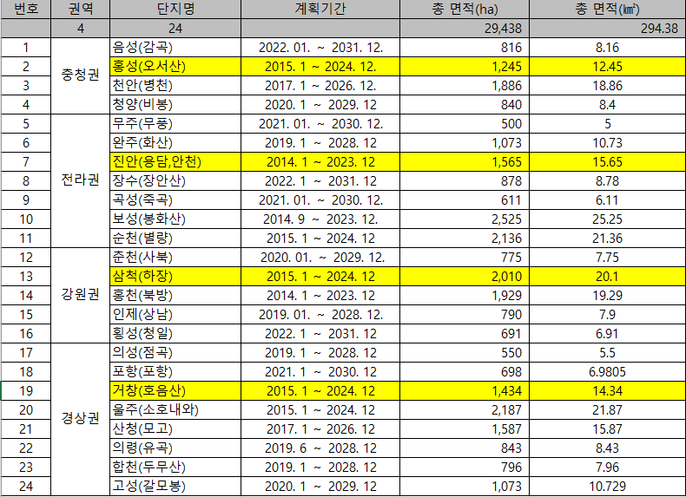

 |  |  |  |  |  |  |  |  |  |  | 각 권역별로 선도산림경영 단지 조성이 완료된 사업 기준으로 선별

